상품제안서
멘소래담 스프레이 파스 쿨 180ml | 상품코드: F26461

 |  |  |  |  |  |  | 02-412-0044 | www.easy1.co.kr
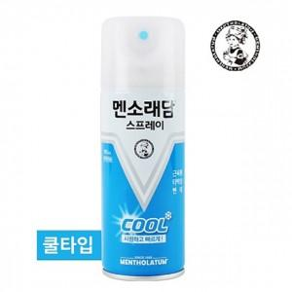

【상세/제작정보】 | 칼라코팅스티커 제작 및 부착 별도 문의

【인쇄/포장옵션】 | / 포장불가능

【공급단가】 | 수량 | 300~ | 600~ | 1,000~ | 3,000~ | 5,000~
*VAT별도 | 단가 | 2,870원 | 2,820원 | 2,760원 | 2,690원 | 2,640원

【상품 URL】 | https://dev.easy1.co.kr:443/src/goods_detail.php?gdno=26461

